Аркуш1
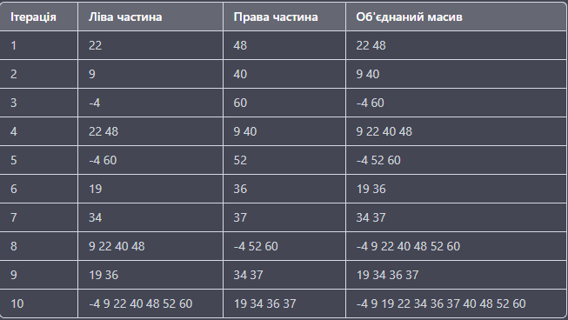
Сортування злиттям
 |  | Ітерації | 10
 |  | Порівняння | 22
 |  | Перестановки | 14

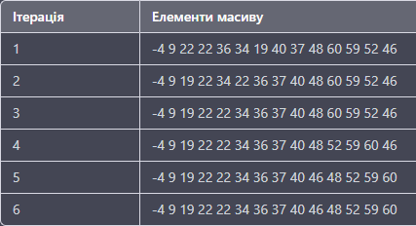
Швидке сортування
 | Ітерації | 10
 | Порівняння | 54
 | Перестановки | 40

